상품제안서
씽크웨이 세상청결한 무선 칫솔 살균기 TC-UP4 | 상품코드: F22406

 |  |  |  |  |  |  | 02-412-0044 | www.easy1.co.kr
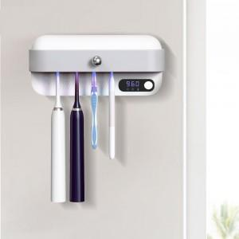

【상세/제작정보】

【인쇄/포장옵션】 | 스티커 / 포장지포장

【공급단가】 | 수량 | 20~ | 100~ | 300~ | 500~ | 1,000~
*VAT별도 | 단가 | 30,640원 | 29,510원 | 28,370원 | 27,240원 | 26,550원

【상품 URL】 | https://dev.easy1.co.kr:443/src/goods_detail.php?gdno=22406

